9月第2周
序号 | 业务 | 业务位置 | 改善原因 | 改善建议 | 备注 | 技术部回复
1 | “更多”—“账户管理”—“密码管理”—“修改登陆密码” | 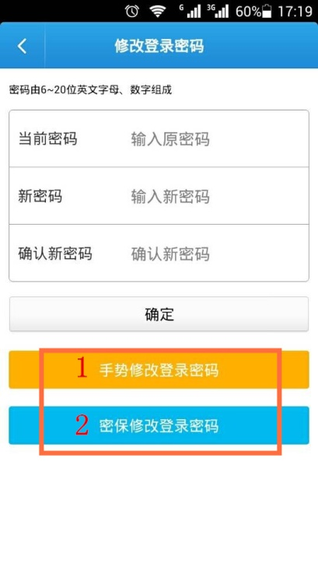 | 使用1和2修改登陆密码，修改成功后，页面跳转还是到“修改登陆密码”的界面，容易给用户造成困扰，以为还没更改。 | 页面跳转到“登陆密码修改成功”提示框时间停顿久点。 |  | 按意见调整
2 | 商户收款 | 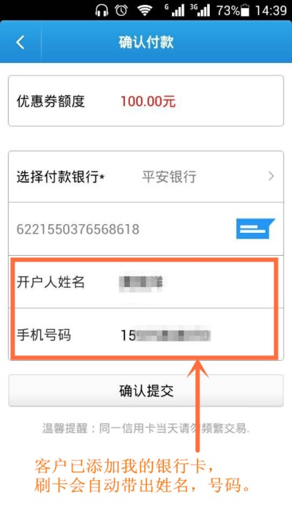 | 刷卡会带出用户的姓名、号码。假设客户填写我的银行卡信息是有错误，则同样被带出，造成刷卡不成功。 | 技术限定用户在此框输入修改。 客服引导用户到我的银行卡重新更改核对信息。（附件解除更改我的银行卡文档） | 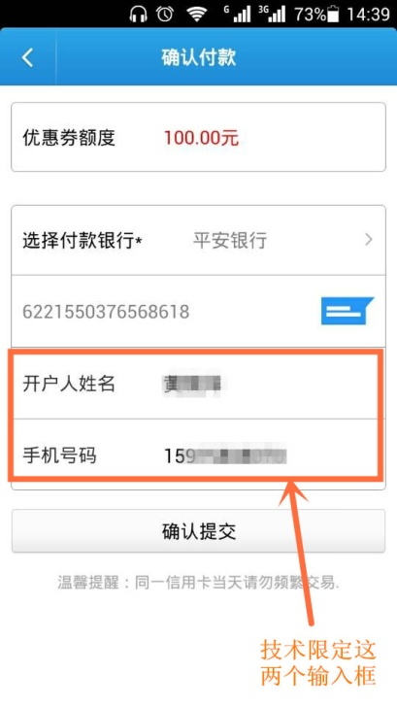 | 按意见调整
3 | 安卓版本 “更多”—“APP下载” |  | 此图为安卓版本下载的二维码 | 安卓手机APP摆放官方网址的二维码。方便苹果手机扫码下载 |  | 按意见调整

IOS版本（iPad）
序号 | 业务 | 业务位置 | 改善原因 | 改善建议 | 备注 | 技术部回复
1 | 系统登录界面 | 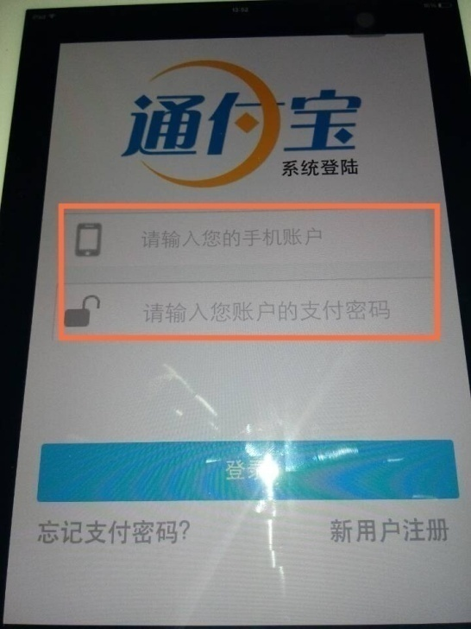 | 支付密码表述容易造成误解 | 建议更安卓版本同步“请输入手机号码”和“请输入登陆密码” | 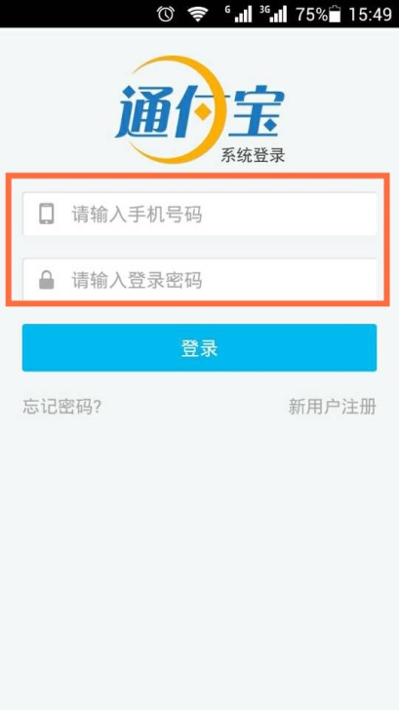 | 以安卓为准调整文案表述
2 | “更多”—“账户管理” | 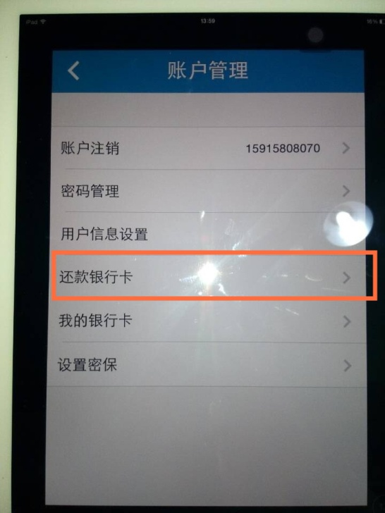 | 还款银行卡表述错误 | 更改为“收款银行卡” | 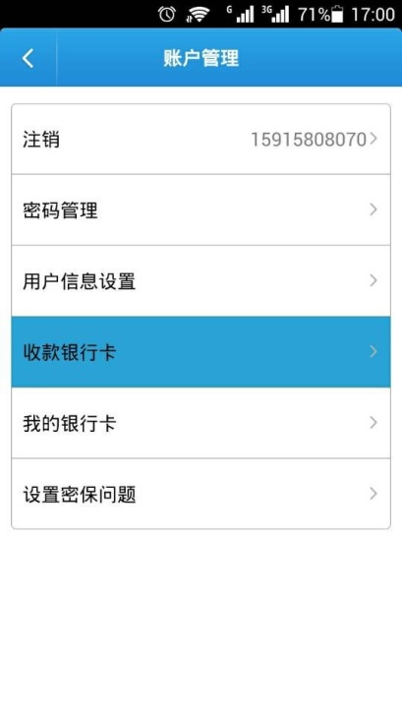 | 以安卓为准调整文案表述
3 | 转账汇款业务 | 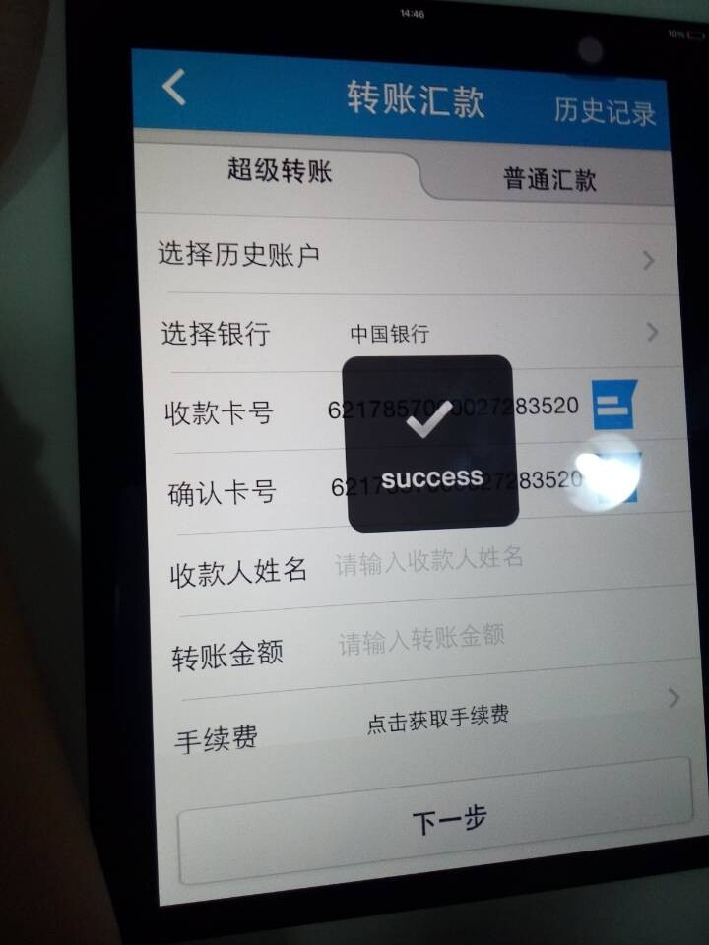 | 刷卡器提示语为“success",并不是所有用户都懂得这英文的意思 | 建议与安卓版本同步 | 两个提示语”正在检验刷卡器”和“刷卡器检验成功” | 以安卓为准调整文案表述
4 | 商户收款 | 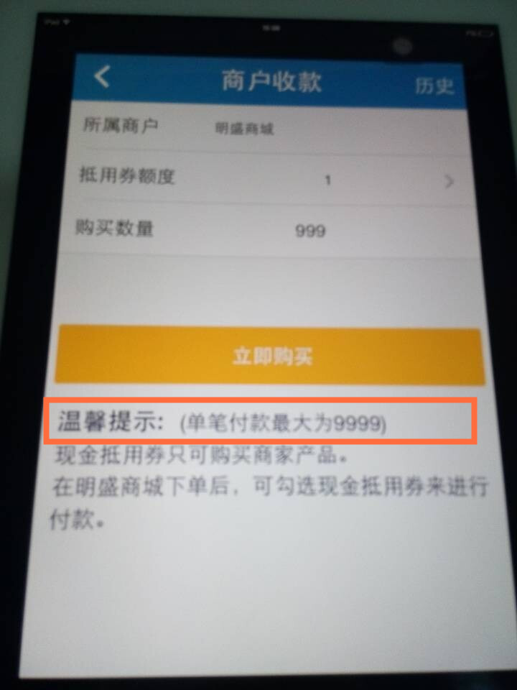 | 单笔付款最大为9999，此表述有误。 | 1.建议去掉此提示。 2.单笔付款最大为19845 | 如果采纳第2建议，则在新版本未发布之前，刷卡的费率规则不能更改。 | 以安卓为准调整文案表述
5 | “商户收款”—“收款额度” | 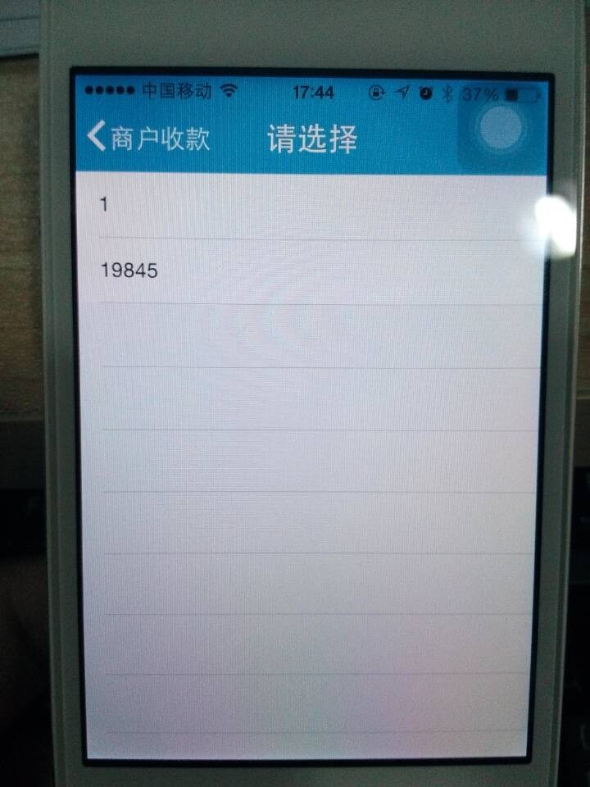 | 与安卓版本不一致 | 1.这块设置可以保留，为用户操作方便，简单即可输入单笔最高金额 2.与安卓版本同步只输入“1元”不设置选择框 建议两个版本做到同步一致。 | 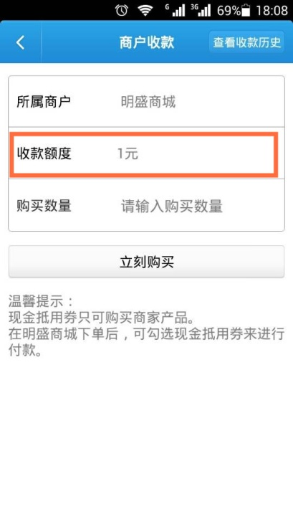 | 参照Android版本进行调整
6 | Q币充值 | 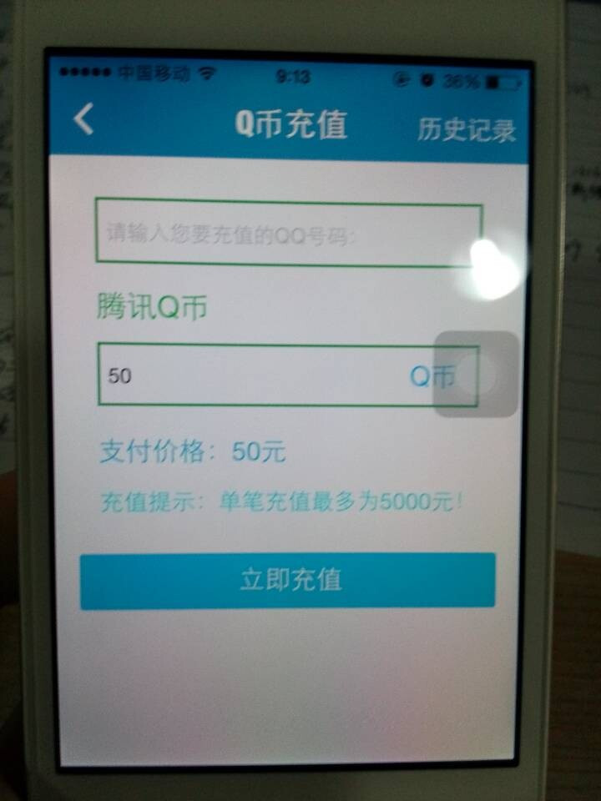 | 界面颜色较多，可能整体美观感不佳 | 建议还是采用原先黑色条框，比较正规大气，与安卓版本同步 扩充建议：建议在每项业务最后的点击框都使用蓝色背景色点击框。养成用户惯性习惯，也保持业务的一致性。 | 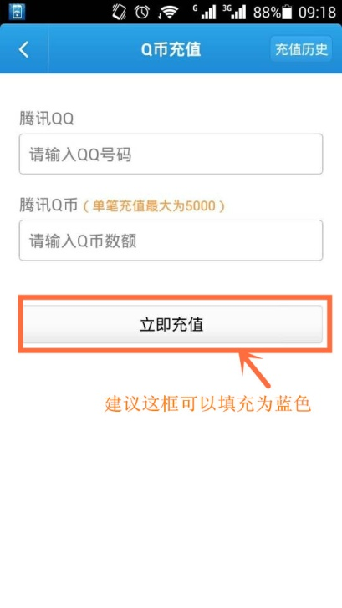 | 原有实现业务的调整跟支付通道改造并行，暂不单独处理
7 | “密码管理”—“修改登陆密码” | 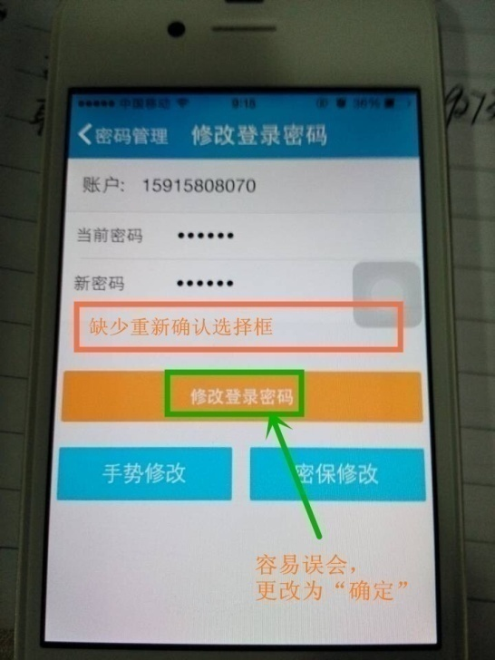 | 缺少重新确认新号码的选择框。和文字表述不精简明确 | 添加重新确认选择框，参考安卓版本 | 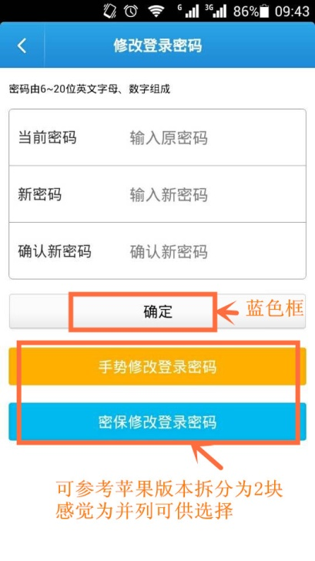 | 参照iOS版本进行统一
8 | 通知公告排版 | 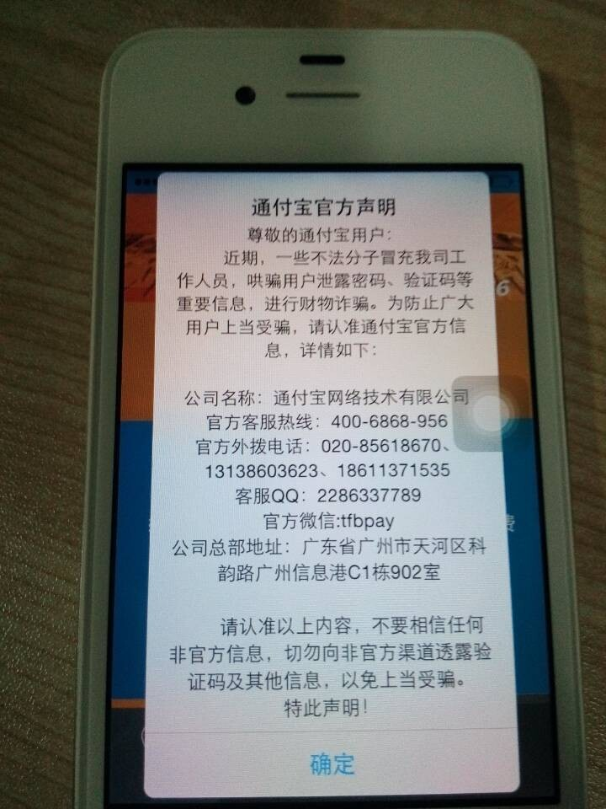 | IOS公告排版为居中，与安卓不统一 | 希望技术更改为统一模板，方便客服排版发布，呈现更美观的界面给予用户 | 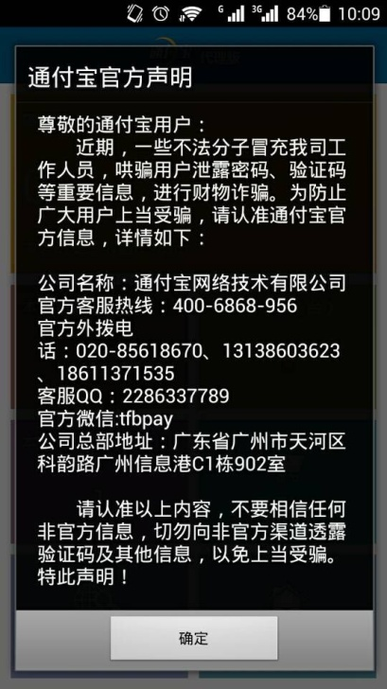 | iOS排版进行调整

